甘特圖1
工作項目 | 開始日期 | 天數 | 結束日期 | 天數 | 操作步驟
規劃 | 2013-01-05 | 42天 | 2013-02-16 | 42 | 1.選取範圍為資料來源-A1:B9
組成工作小組 | 2013-01-31 | 14天 | 2013-02-14 | 14 | 2.「插入/圖表/「立體堆疊橫條圖」
計畫實施 | 2013-02-15 | 7天 | 2013-02-22 | 7 | 3.新增範圍：C1:C9
需求調查 | 2013-02-23 | 7天 | 2013-03-02 | 7 | 4.單按底端『類別X軸標籤(T)』後之文字方塊，將原內容全數刪除，續選取A2:A9之工作項目當類別X軸標籤
建置導入 | 2013-03-02 | 21天 | 2013-03-23 | 21 | 5.為各資料數列之圖塊，加上資料標籤-按『圖表工具/設計/新增圖表項目』鈕，選『資料標籤(D)/其他資料標籤選項(M)…』
教育訓練 | 2013-03-18 | 14天 | 2013-04-01 | 14 | 6.將日期所在圖區背景格式改為無填滿＋變更日期格式為m/d＋日期範圍
成果發表 | 2013-04-04 | 21天 | 2013-04-25 | 21 | 按『圖表工具/格式/目前的選取範圍/格式化選取範圍』鈕，轉入『資料數列格式』窗格『填滿與線條』標籤，將其設定為無填滿
成果報告 | 2013-03-26 | 60天 | 2013-05-25 | 60 | 點選任一日期標籤，將其選取，按『格式化選取範圍』鈕，轉入『資料標籤格式』窗格之『數值』標籤，將其設定為僅顯示月/日資料
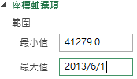
 |  |  |  |  | 將水平（類別）座標軸之日期－最大值(2013/6/1)與最小值(2013/1/5)

 |  |  |  |  | 7.改變天數所在圖區之背景格式－目的在讓天數清楚顥示

 |  |  |  |  | 8.將垂直(數值)軸的格式－類別次序反轉

工作進度表
 |  |  |  |  | 9.個別調整日期標籤的位置

 |  |  |  |  | 10.按『圖表工具/設計/新增圖表項目』鈕，選「圖表標題/圖表上方(A)」，加入上方標題，並將其內容改為『工作進度表』

工作進度表

甘特圖2
工作項目 | 開始日期 | 已完成天數 | 未完成天數 | 總天數 | 結束日期 | 天數 |  | 2016-02-28 | 操作步驟
task1 | 2016-01-05 | 42天 | 0天 | 42天 | 2016-02-16 | 42 | 42 |  | 1.選取範圍為資料來源-A1:B9
task2 | 2016-01-31 | 14天 | 0天 | 14天 | 2016-02-14 | 14 | 14 |  | 2.「插入/圖表/「立體堆疊橫條圖」
task3 | 2016-02-15 | 7天 | 0天 | 7天 | 2016-02-22 | 7 | 7 |  | 3.新增範圍：C1:C9
task4 | 2016-02-23 | 7天 | 0天 | 7天 | 2016-03-01 | 7 | 7 |  | 4.單按底端『類別X軸標籤(T)』後之文字方塊，將原內容全數刪除，續選取A2:A9之工作項目當類別X軸標籤
task5 | 2016-03-02 | 0天 | 21天 | 21天 | 2016-03-23 | 21 | 21 |  | 5.為各資料數列之圖塊，加上資料標籤-按『圖表工具/設計/新增圖表項目』鈕，選『資料標籤(D)/其他資料標籤選項(M)…』
task6 | 2016-03-18 | 0天 | 14天 | 14天 | 2016-04-01 | 14 | 14 |  | 6.將日期所在圖區背景格式改為無填滿＋變更日期格式為m/d＋日期範圍
task7 | 2016-04-04 | 0天 | 21天 | 21天 | 2016-04-25 | 21 | 21 |  | 按『圖表工具/格式/目前的選取範圍/格式化選取範圍』鈕，轉入『資料數列格式』窗格『填滿與線條』標籤，將其設定為無填滿
task8 | 2016-03-26 | 0天 | 60天 | 60天 | 2016-05-25 | 60 | 60 |  | 點選任一日期標籤，將其選取，按『格式化選取範圍』鈕，轉入『資料標籤格式』窗格之『數值』標籤，將其設定為僅顯示月/日資料
 |  |  |  |  |  |  |  |  | 將水平（類別）座標軸之日期－最大值(2013/6/1)與最小值(2013/1/5)

 |  |  |  |  |  |  |  |  | 7.改變天數所在圖區之背景格式－目的在讓天數清楚顥示

 |  |  |  |  |  |  |  |  | 8.將垂直(數值)軸的格式－類別次序反轉

 |  |  |  |  |  |  |  |  | 9.個別調整日期標籤的位置

 |  |  |  |  |  |  |  |  | 10.按『圖表工具/設計/新增圖表項目』鈕，選「圖表標題/圖表上方(A)」，加入上方標題，並將其內容改為『工作進度表』

工作進度表

甘特圖3
工作項目 | 開始日期 | 已完成天數 | 未完成天數 | 總天數 | 結束日期 | 完成百分比 | 實際完成天數 | 天數 | 2016-02-28 | 誤差線
task1 | 2016-01-05 | 42天 | 0天 | 42天 | 2016-02-16 | 100% | 42天 | 42
task2 | 2016-01-31 | 14天 | 0天 | 14天 | 2016-02-14 | 100% | 14天 | 14
task3 | 2016-02-15 | 7天 | 0天 | 7天 | 2016-02-22 | 100% | 7天 | 7
task4 | 2016-02-23 | 7天 | 0天 | 7天 | 2016-03-01 | 100% | 7天 | 7
task5 | 2016-03-02 | 0天 | 21天 | 21天 | 2016-03-23 | 0% | 0天 | 21
task6 | 2016-03-18 | 0天 | 14天 | 14天 | 2016-04-01 | 0% | 0天 | 14
task7 | 2016-04-04 | 0天 | 21天 | 21天 | 2016-04-25 | 0% | 0天 | 21
task8 | 2016-03-26 | 0天 | 60天 | 60天 | 2016-05-25 | 0% | 0天 | 60

甘特圖4
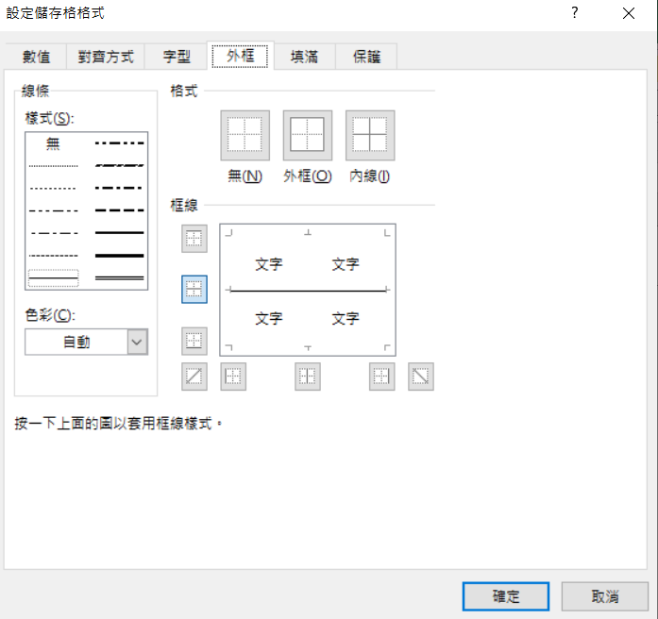
工作項目 | 開始日期 | 結束日期 | 天數 | 2016-02-28 | 2016-02-16 | 2016-02-14 | 2016-02-22 | 2016-03-01 | 2016-03-23 | 2016-04-01 | 2016-05-25 | 0 | 1 | J2設定格式化條件，再複製格式到其它範圍
task1 | 2016-01-05 | 2016-02-16 | 42 |  |  |  |  |  |  |  |  |  | 2 | 檢視／取消格線
task2 | 2016-01-31 | 2016-02-14 | 14 |  |  |  |  |  |  |  |  |  | 3 | 在儲存格加底線：框線/其它框線
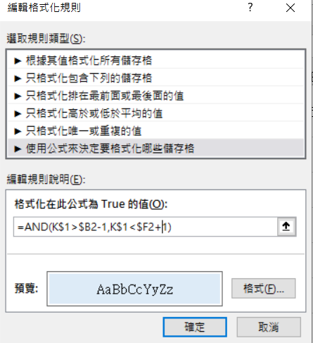
task3 | 2016-02-15 | 2016-02-22 | 7
task4 | 2016-02-23 | 2016-03-01 | 7
task5 | 2016-03-02 | 2016-03-23 | 21
task6 | 2016-03-18 | 2016-04-01 | 14
task7 | 2016-04-04 | 2016-04-25 | 21
task8 | 2016-03-26 | 2016-05-25 | 60

甘特圖5

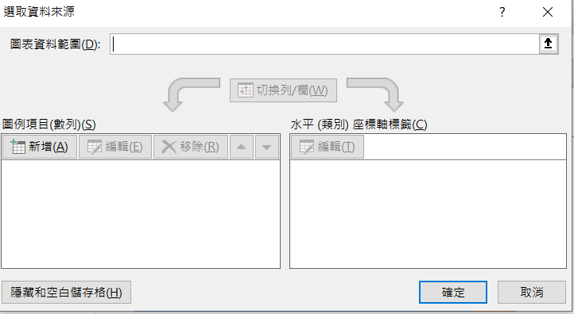
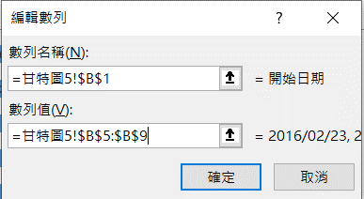
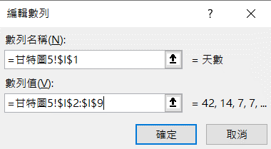
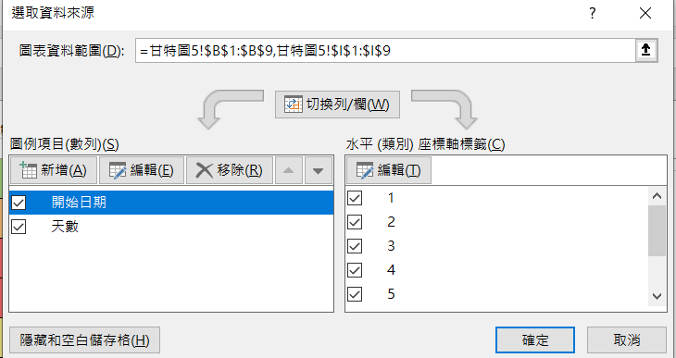
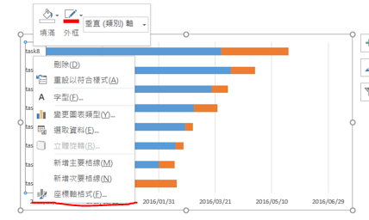
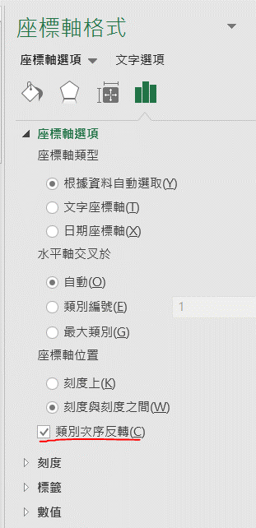
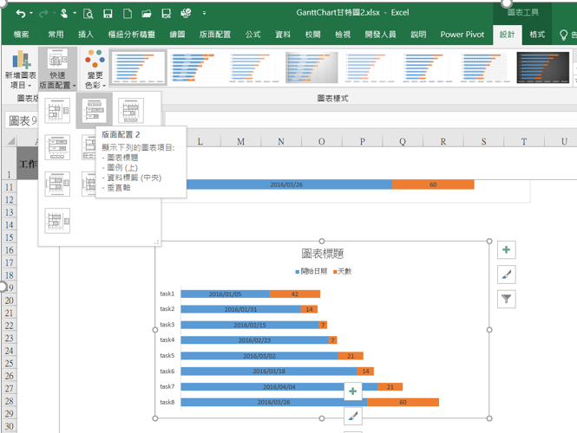
專案進度表
工作項目 | 開始日期 | 結束日期 | 天數
task1 | 2016-01-05 | 2016-02-16 | 42 | 1 | 插入堆疊橫條圖
task2 | 2016-01-31 | 2016-02-14 | 14 | 2 | 圖表工具/設計/選取資料/新增
task3 | 2016-02-15 | 2016-02-22 | 7 |  | 開始日期
task4 | 2016-02-23 | 2016-03-01 | 7 |  | 專案天數
task5 | 2016-03-02 | 2016-03-23 | 21 | 3 | 座標軸(垂直)：點選開始日期，在右側水平類別座標軸標籤/編輯/標軸標籤範圍選擇工作項目範圍
task6 | 2016-03-18 | 2016-04-01 | 14 | 4 | 座標軸(垂直)：右鍵/座標軸格式/類別次序反轉
task7 | 2016-04-04 | 2016-04-25 | 21 | 5 | 設計/版面配置：標籤值(日期或天數)及標題
task8 | 2016-03-26 | 2016-05-25 | 60

Gantt1
工作進度表
task | Start date | days | End date
task1 | 2016-01-01 | 90天 | 2016-03-31
task2 | 2016-02-01 | 89天 | 2016-04-30
task3 | 2016-03-01 | 91天 | 2016-05-31
task4 | 2016-04-01 | 90天 | 2016-06-30
task5 | 2016-05-01 | 91天 | 2016-07-31
task6 | 2016-06-01 | 91天 | 2016-08-31
task7 | 2016-07-01 | 91天 | 2016-09-30
task8 | 2016-08-01 | 91天 | 2016-10-31
task9 | 2016-09-01 | 90天 | 2016-11-30
task10 | 2016-10-01 | 91天 | 2016-12-31
task11 | 2016-11-01 | 91天 | 2017-01-31
task12 | 2016-12-01 | 89天 | 2017-02-28

工作進度表

